상품제안서
나빌레라 매화 자개텀블러 500ml | 상품코드: F30328

 |  |  |  |  |  |  | 02-412-0044 | www.easy1.co.kr
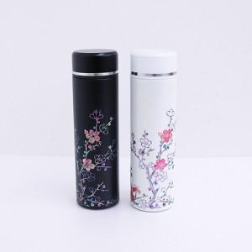

【상세/제작정보】 | <p><span style="font-family: dotum; font-size: 13px; background-color: rgb(255, 255, 255);">보자기포장 9,000원vat별도</span></p><p><span style="font-family: dotum; font-size: 13px; background-color: rgb(255, 255, 255);"></span><font face="dotum"><span style="font-size: 13px;">** 100개 미만주문시 고객센터 02-412-0044 로 문의 부탁드립니다!!</span></font></p><p><font face="dotum"><span style="font-size: 13px;">** 주문전 재고확인 필수입니다!!</span></font></p><p><font face="dotum"><span style="font-size: 13px;">** 무료배송</span></font><span style="font-size: 13px; font-family: dotum;">​</span></p><p><span style="font-family: dotum; font-size: 13px; background-color: rgb(255, 255, 255);">&nbsp;</span></p>

【인쇄/포장옵션】 | 실크 / 포장비별도

【공급단가】 | 수량 | 30~ | 50~ | 100~ | 300~ | 500~
*VAT별도 | 단가 | 33,100원 | 32,540원 | 31,700원 | 31,140원 | 30,300원

【상품 URL】 | https://dev.easy1.co.kr:443/src/goods_detail.php?gdno=30328

